F29
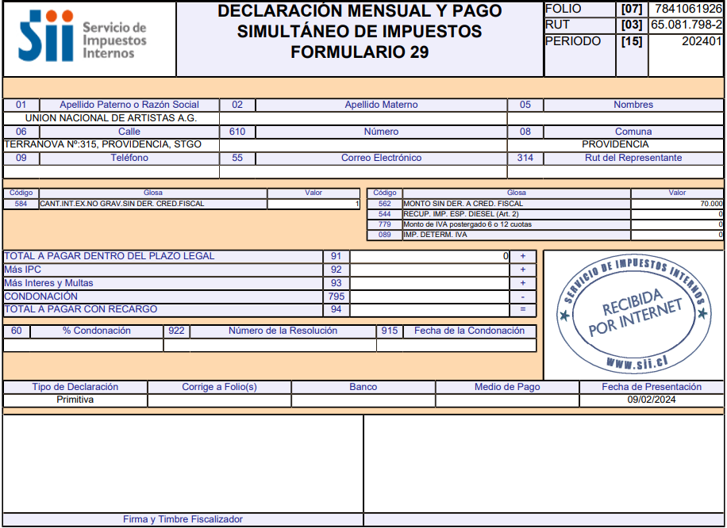

Impuesto Trabajador
$- | Ok

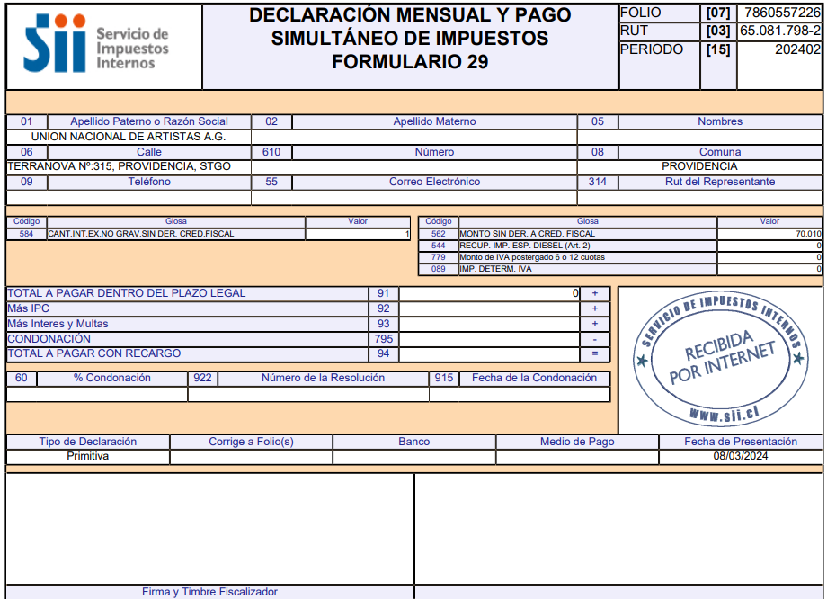

Impuesto Trabajador
$- | Ok

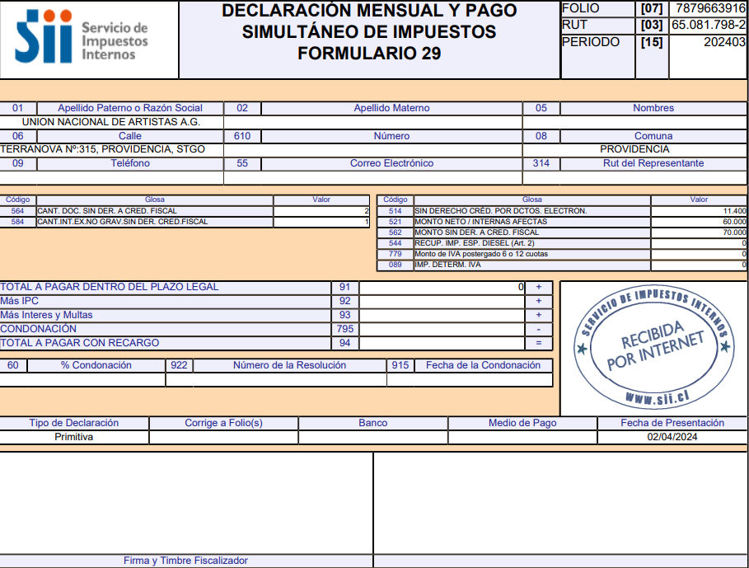

Impuesto Trabajador
$- | Ok

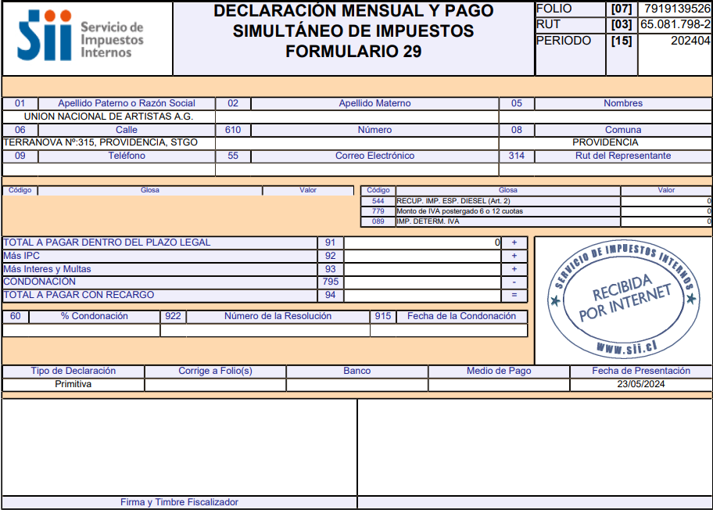

Impuesto Trabajador
$- | Ok

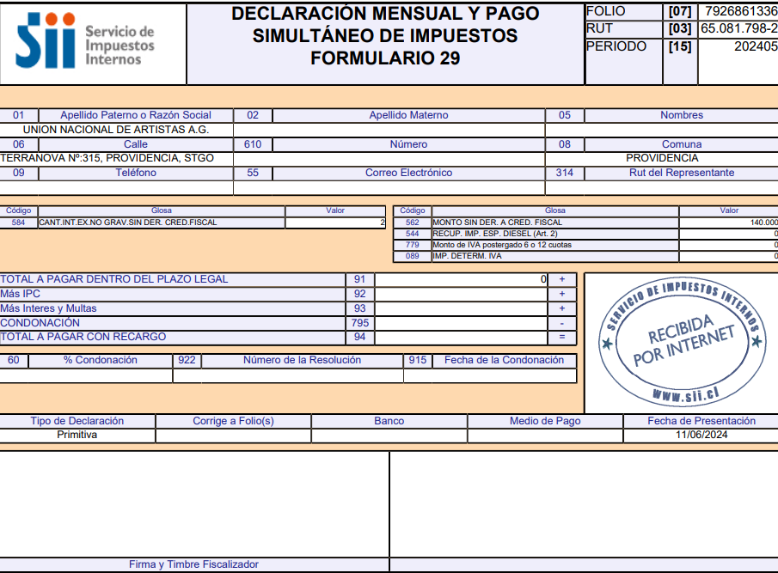

Impuesto Trabajador
$- | Ok

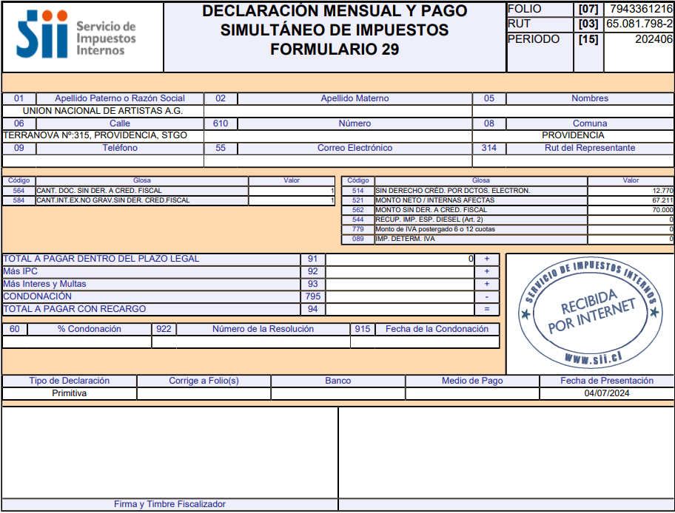

Impuesto Trabajador
$- | Ok

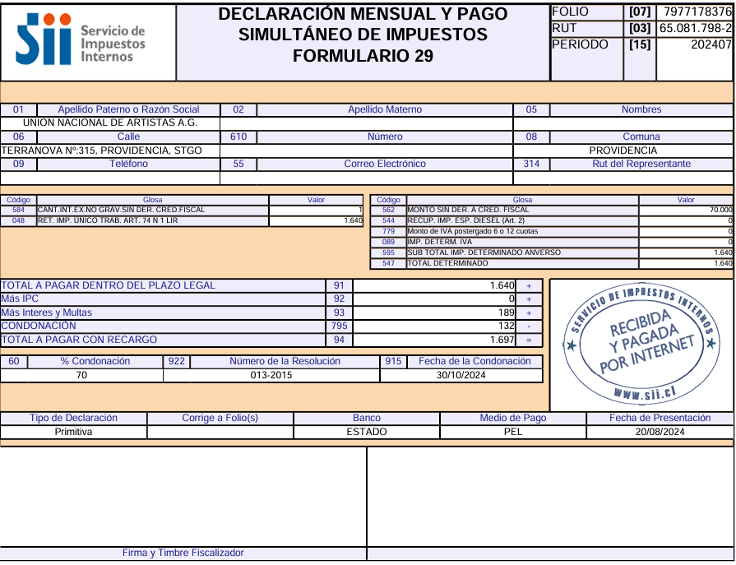

Impuesto Trabajador
$1,640 | Ok

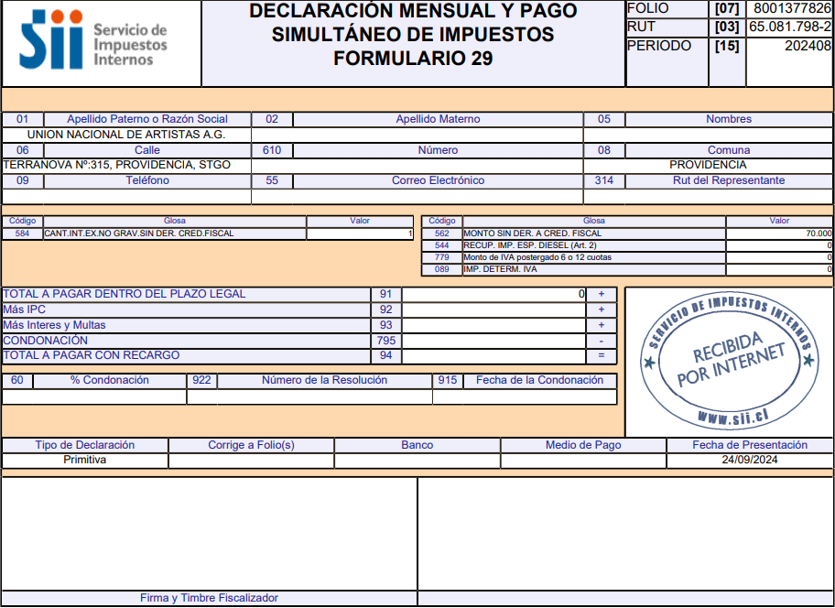

Impuesto Trabajador
$- | Ok

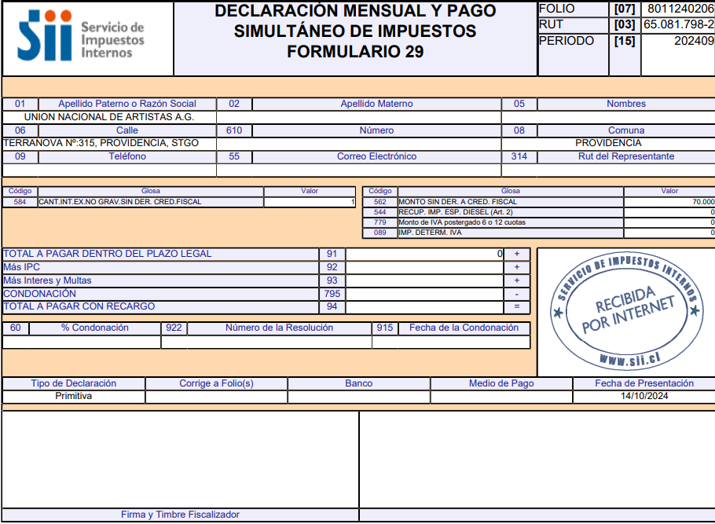

Impuesto Trabajador
$- | Ok

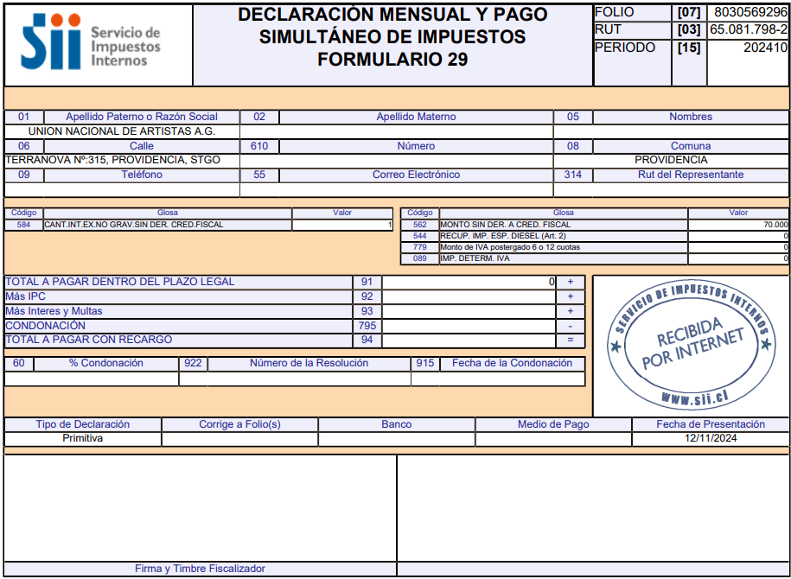

Impuesto Trabajador
$- | Ok

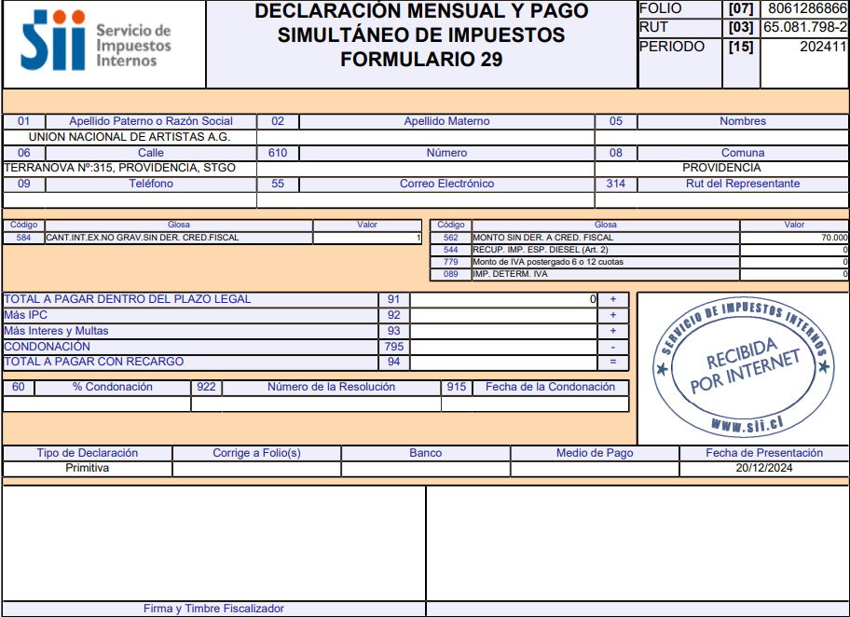

Impuesto Trabajador
$- | Ok

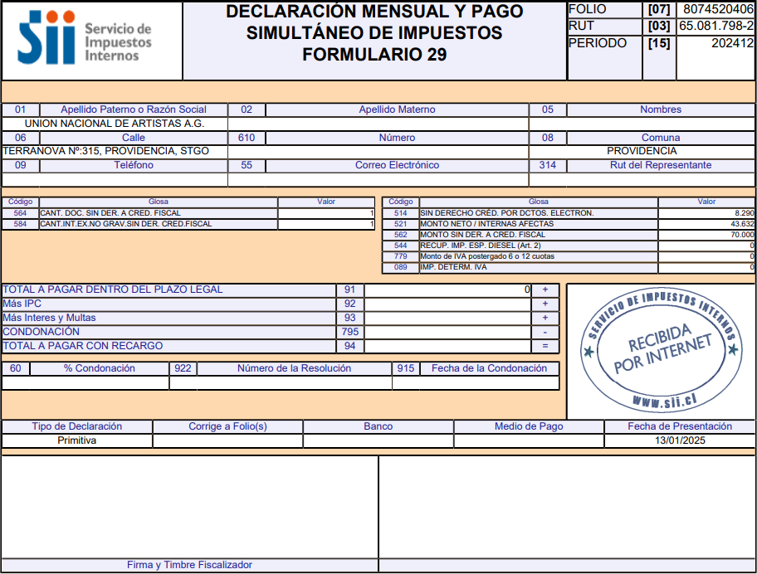

Impuesto Trabajador
$- | Ok

$1,640

Banco BCI
 |  |  |  | Informe : Libro Mayor
UNION NACIONAL DE ARTISTAS |  |  |  | Sistema : Incluye toda la contabilización de todos los Sistemas.
RUT: 65.081.798-2 |  |  |  | Moneda: 01 - Peso Chileno
TERRANOVA #315 COMUNA PROVIDENCIA CIUDAD STGO REGION METROPOLITANA |  |  |  | Desde: 01-01-2024 Hasta: 31-12-2024
 |  |  |  | Norma: Tributaria
Conciliacion BCI |  |  |  | Fecha: 31-03-2025
Al 31 Diciembre 2024 |  |  |  | Areas de Negocios:Todas

Cuenta: | 61798584 |  |  | CUENTA | FECHA | N° COMPROBANTE | TIPO | DET.DE GASTO/INST.FINANCIERO | DEBE | HABER | SALDO | DESCRIPCION
Nombre: | 1-1-01-002 BANCO BCI
 |  |  |  | SALDO ANTERIOR DE LA CUENTA: 1-1-01-002 BANCO BCI |  |  |  |  | 8570578 | 60000 | 8,510,578

Fecha | N°Doc | Concepto | $ | 1-1-01-002 BANCO BCI | 02-01-2024 | 00000041 | E |  | 0 | 750962 | 7,759,616 | PAGO SUELDOS DIFERENCIAS 2023
 |  | Saldo Según Contabilidad | 28,152,439 | 1-1-01-002 BANCO BCI | 02-01-2024 | 00000041 | E |  | 0 | 1055388 | 6,704,228 | PAGO SUELDOS DIFERENCIAS 2023
 |  |  |  | 1-1-01-002 BANCO BCI | 30-01-2024 | 00000008 | E |  | 0 | 645452 | 6,058,776 | PAGO SUELDO ENERO CATALINA TAPIA
 |  | Cheques Girados y no Cobrados | - | 1-1-01-002 BANCO BCI | 30-01-2024 | 00000008 | E |  | 0 | 966297 | 5,092,479 | PAGO SUELDO ENERO CHRISTIAN TORRES
 |  |  |  | 1-1-01-002 BANCO BCI | 30-01-2024 | 00000009 | E |  | 0 | 70000 | 5,022,479 | PAGO FACT 8802 SOCIEDAD DE PROFESIONALES JV LTDA
 |  |  |  | 1-1-01-002 BANCO BCI | 30-01-2024 | 00000011 | E |  | 0 | 464003 | 4,558,476 | PAGO SCD
 |  |  |  | 1-1-01-002 BANCO BCI | 28-02-2024 | 00000012 | E |  | 0 | 645425 | 3,913,051 | PAGO SUELDO FEBRERO CATALINA TAPIA
 |  |  |  | 1-1-01-002 BANCO BCI | 28-02-2024 | 00000012 | E |  | 0 | 966297 | 2,946,754 | PAGO SUELDO FEBRERO CHRISTIAN TORRES
 |  | Cargos Registrados en el Banco y No Contabilizados | - | 1-1-01-002 BANCO BCI | 28-02-2024 | 00000014 | E |  | 0 | 395120 | 2,551,634 | PAGO A SCD
 |  |  |  | 1-1-01-002 BANCO BCI | 28-03-2024 | 00000015 | E |  | 0 | 645452 | 1,906,182 | PAGO SUELDO MARZO CATALINA TAPIA
 |  |  |  | 1-1-01-002 BANCO BCI | 28-03-2024 | 00000015 | E |  | 0 | 966297 | 939,885 | PAGO SUELDO MARZO CHRISTIAN TORRES
 |  |  |  | 1-1-01-002 BANCO BCI | 28-03-2024 | 00000017 | E |  | 0 | 395120 | 544,765 | PAGO A SCD
 |  |  |  | 1-1-01-002 BANCO BCI | 09-04-2024 | 00000020 | E |  | 0 | 395120 | 149,645 | PAGO A SCD
 |  |  |  | 1-1-01-002 BANCO BCI | 02-05-2024 | 00000032 | T |  | 0 | 645452 | -495,807 | PAGO SUELDO ABRIL CATALINA TAPIA
 |  |  |  | 1-1-01-002 BANCO BCI | 02-05-2024 | 00000032 | T |  | 0 | 966297 | -1,462,104 | PAGO SUELDO ABRIL CHRISTIAN TORRES
 |  |  |  | 1-1-01-002 BANCO BCI | 27-05-2024 | 00000038 | I |  | 5000000 | 0 | 3,537,896 | TRASPASO DESDE LA CSD
 |  | Abonos Registrados por el Banco y No Contabilizados | - | 1-1-01-002 BANCO BCI | 30-05-2024 | 00000033 | T |  | 0 | 645452 | 2,892,444 | PAGO SUELDO ABRIL CATALINA TAPIA
 |  |  |  | 1-1-01-002 BANCO BCI | 30-05-2024 | 00000033 | T |  | 0 | 966297 | 1,926,147 | PAGO SUELDO ABRIL CHRISTIAN TORRES
 |  |  |  | 1-1-01-002 BANCO BCI | 02-06-2024 | 00000039 | I |  | 5000000 | 0 | 6,926,147 | TRASPASO DESDE LA SCD
 |  |  |  | 1-1-01-002 BANCO BCI | 02-06-2024 | 00000040 | E |  | 0 | 280000 | 6,646,147 | PAGO FACTURAS JV ENE-FEB-MAR-ABR
 |  |  |  | 1-1-01-002 BANCO BCI | 06-06-2024 | 00000037 | E |  | 0 | 395120 | 6,251,027 | PAGO LEYES SOCIALES ABRIL- MAYO
 |  | Abonos Contabilizados No Registrados en Banco | - | 1-1-01-002 BANCO BCI | 06-06-2024 | 00000037 | E |  | 0 | 395120 | 5,855,907 | PAGO LEYES SOCIALES ABRIL- MAYO
 |  |  |  | 1-1-01-002 BANCO BCI | 30-06-2024 | 00000036 | E |  | 0 | 981827 | 4,874,080 | PAGO SUELDOS JUNIO CHRISTIAN TORRES
 |  |  |  | 1-1-01-002 BANCO BCI | 30-06-2024 | 00000036 | E |  | 0 | 657716 | 4,216,364 | PAGO SUELDOS JUNIO CATALINA TAPIA
 |  |  |  | 1-1-01-002 BANCO BCI | 04-07-2024 | 45 | E |  | - | 70,000 | 4,146,364 | PAGO FACTURA JV
 |  |  |  | 1-1-01-002 BANCO BCI | 11-07-2024 | 50 | E |  | - | 194,040 | 3,952,324 | PAGO AVISOS ASAMBLEA MOSTRADOR Y MERCURIO
 |  |  |  | 1-1-01-002 BANCO BCI | 15-07-2024 | 51 | E |  | - | 50,000 | 3,902,324 | PAGO PROGRAMADOR WEB
Saldo Final |  |  | 28,152,439 | 1-1-01-002 BANCO BCI | 17-07-2024 | 48 | E |  | - | 79,980 | 3,822,344 | PAGO FACTURA SUPER SOFTWARE
Saldo según Cartola |  |  | 28,152,438 | 1-1-01-002 BANCO BCI | 29-07-2024 | 49 | E |  | - | 657,716 | 3,164,628 | PAGO SUELDOS JULIO Tapia Diaz Catalina Ignacia
Diferencia |  |  | 1 | 1-1-01-002 BANCO BCI | 29-07-2024 | 49 | E |  | - | 1,070,874 | 2,093,754 | PAGO SUELDOS JULIO Torres Castro Christian Mauricio
 |  |  |  | 1-1-01-002 BANCO BCI | 30-07-2024 | 58 | E |  | - | 401,833 | 1,691,921 | PAGO LEYES SOCIALES JULIO
 |  |  |  | 1-1-01-002 BANCO BCI | 09-08-2024 | 53 | E |  | - | 437,002 | 1,254,919 | PAGO LEYES SOCIALES JULIO
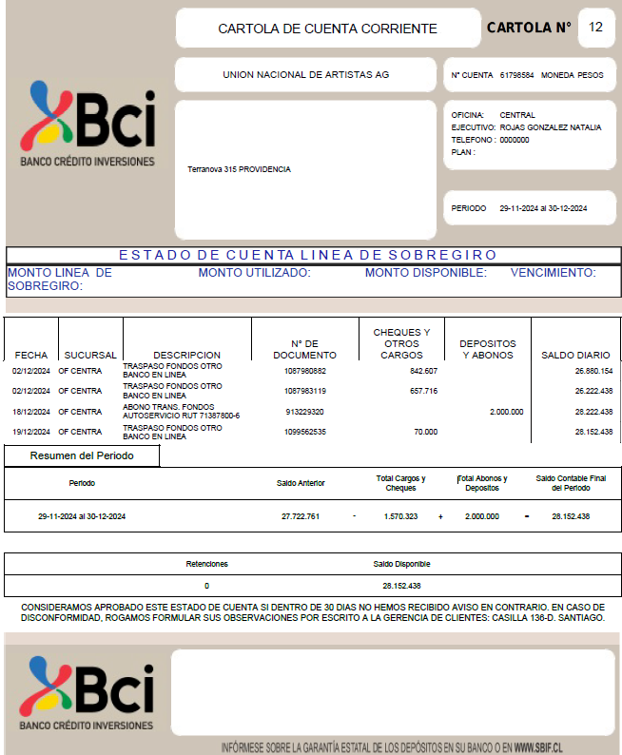
 |  |  |  | 1-1-01-002 BANCO BCI | 28-08-2024 | 59 | T |  | - | 111,500 | 1,143,419 | PAGO ARCHIVO JUDICIAL
 |  |  |  | 1-1-01-002 BANCO BCI | 02-09-2024 | 00000065 | E |  | 0 | 994782 | 148,637 | PAGO SUELDOS AGOSTO MAURICIO TORRES
 |  |  |  | 1-1-01-002 BANCO BCI | 02-09-2024 | 00000065 | E |  | 0 | 657716 | -509,079 | PAGO SUELDOS AGOSTO CATALINA TAPIA
 |  |  |  | 1-1-01-002 BANCO BCI | 05-09-2024 | 00000066 | E |  | 0 | 76980 | -586,059 | PAGO ANTICIPO AGUINALDO
 |  |  |  | 1-1-01-002 BANCO BCI | 05-09-2024 | 00000067 | E |  | 0 | 70000 | -656,059 | PAGO FACTURA SOCIEDAD DE PROFESIONALES JV
 |  |  |  | 1-1-01-002 BANCO BCI | 05-09-2024 | 00000068 | I |  | 5000000 | 0 | 4,343,941 | TRASPASO DESDE LA SCD
 |  |  |  | 1-1-01-002 BANCO BCI | 11-09-2024 | 00000070 | E |  | 0 | 414655 | 3,929,286 | PAGO SCD LEYES SOCIALES
 |  |  |  | 1-1-01-002 BANCO BCI | 25-09-2024 | 00000077 | E |  | 0 | 74800 | 3,854,486 | PAGO CATALINA TAPIA FORMALIZACION DE DCMTO
 |  |  |  | 1-1-01-002 BANCO BCI | 01-10-2024 | 71 | E |  | - | 607,170 | 3,247,316 | PAGO SUELDOS SEPTIEMBRE CATALINA TAPIA
 |  |  |  | 1-1-01-002 BANCO BCI | 01-10-2024 | 71 | E |  | - | 657,716 | 2,589,600 | PAGO SUELDOS SEPTIEMBRE CHRISTIAN TORRES
 |  |  |  | 1-1-01-002 BANCO BCI | 01-10-2024 | 72 | E |  | - | 70,000 | 2,519,600 | PAGO FACTURA JV
 |  |  |  | 1-1-01-002 BANCO BCI | 08-10-2024 | 75 | E |  | - | 219,364 | 2,300,236 | PAGO SCD LEYES SOCIALES SEPT
 |  |  |  | 1-1-01-002 BANCO BCI | 30-10-2024 | 76 | E |  | - | 657,716 | 1,642,520 | PAGO SUELDOS OCTUBRE CATALINA TAPIA
 |  |  |  | 1-1-01-002 BANCO BCI | 30-10-2024 | 76 | E |  | - | 716,777 | 925,743 | PAGO SUELDOS OCTUBRE FERNANDA CASTILLO
 |  |  |  | 1-1-01-002 BANCO BCI | 30-10-2024 | 78 | E |  | - | 70,000 | 855,743 | PAGO FACTURA JV
 |  |  |  | 1-1-01-002 BANCO BCI | 11-11-2024 | 90 | I |  | 5,000,000 | - | 5,855,743 | TRASPASO DESDE LA SCD
 |  |  |  | 1-1-01-002 BANCO BCI | 14-11-2024 | 88 | T |  | - | 492,981 | 5,362,762 | PAGO SCD LEYES SOCIALES
 |  |  |  | 1-1-01-002 BANCO BCI | 19-11-2024 | 89 | E |  | - | 140,000 | 5,222,762 | PAGO FACTURAS JV
 |  |  |  | 1-1-01-002 BANCO BCI | 19-11-2024 | 94 | I |  | 22,500,000 | - | 27,722,762 | PAGO RECIBIDO FONDO ESTATAL GANADO
 |  |  |  | 1-1-01-002 BANCO BCI | 02-12-2024 | 00000091 | E |  | - | 842,607 | 26,880,155 | PAGO SUELDOS NOVIEMBRE MARIA CASTILLO
 |  |  |  | 1-1-01-002 BANCO BCI | 02-12-2024 | 00000091 | E |  | - | 657,716 | 26,222,439 | PAGO SUELDOS NOVIEMBRE CATALINA TAPIA
 |  |  |  | 1-1-01-002 BANCO BCI | 19-12-2024 | 00000092 | E |  | - | 70,000 | 26,152,439 | PAGO FACTURA JV
 |  |  |  | 1-1-01-002 BANCO BCI | 2024-12-19 | 93 | I |  | 2,000,000 | - | 28,152,439 | TRASPASO DESDE LA SCD

 |  |  |  |  |  | -
 |  |  |  |  |  | -

